MI
MI on Binder Data VS. MI on Hsu Data

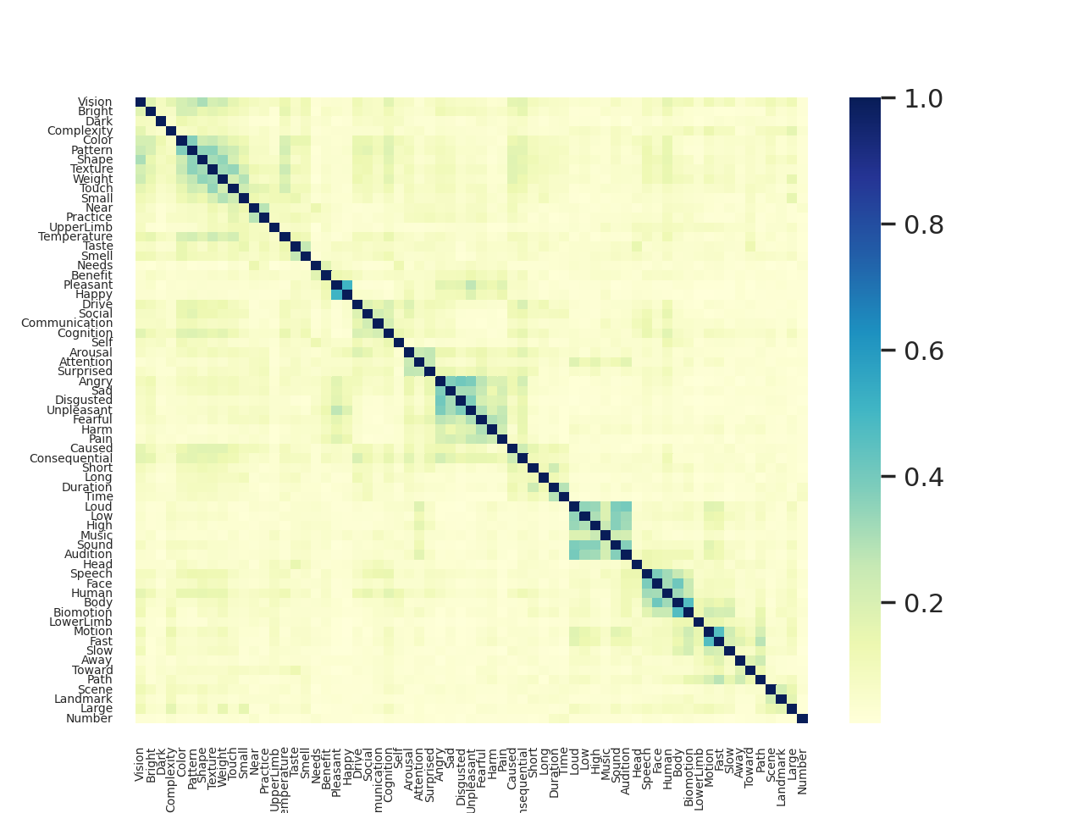
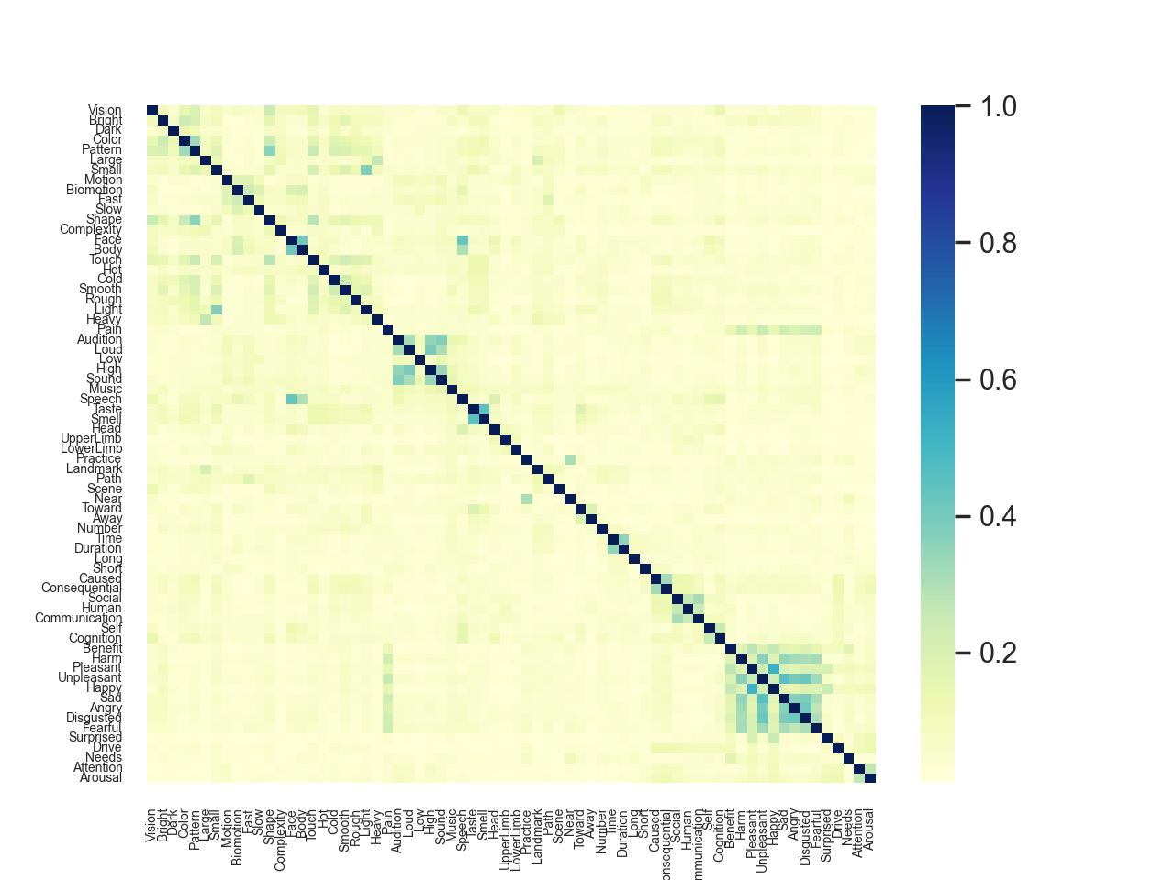

 | MI on Hsu's Data
 | mean: | 0.028842014969
 | max: | 0.5189357486

 | the top 10:
 | Pleasant-Happy | 0.5189357486
 | Unpleasant-Sad | 0.4579426038
 | Taste-Smell | 0.4463770609
 | Face-Speech | 0.4279382263
 | Unpleasant-Disgusted | 0.4227804752
 | Angry-Disgusted | 0.4094523085
 | Face-Body | 0.4057701179
 | Unpleasant-Angry | 0.3960606834
 | Loud-High | 0.3912932953
 | Sad-Disgusted | 0.3883036068

 | the bottom 10:
 | Low-Needs | 0.008848127239
 | Cold-Loud | 0.01107202984
 | Away-Long | 0.01139044313
 | Away-Arousal | 0.01151616434
 | LowerLimb-Benefit | 0.01155807817
 | Time-Attention | 0.0118160358
 | Complexity-Disgusted | 0.0119079447
 | Scene-Long | 0.0119607722
 | Large-Arousal | 0.01229875019
 | Complexity-Fearful | 0.01239847222

